Sheet1
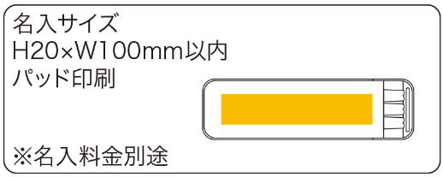
提 案 書

ポケットステーショナリー3P |  | 参考上代 | ¥280 | 販売価格
 |  | （税別） |  | （税別）
【JAN】 | 4562121883505
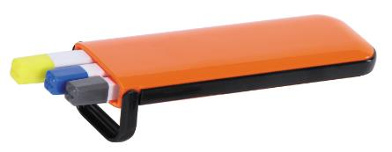 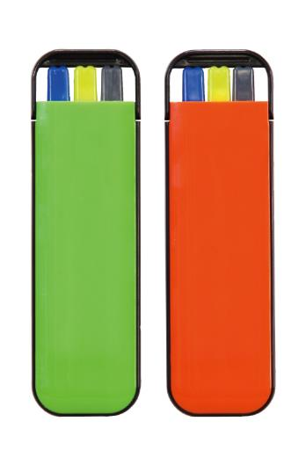 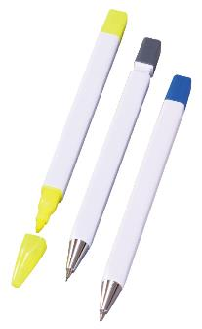 |  |  | 【商品番号】 6148 【本体サイズ】 ケース：40×138×10㎜・ボールペン：全長125㎜・マーカー：全長120㎜・シャープペン：全長124㎜・37ｇ 【パッケージサイズ】 43×140×15㎜・45ｇ 【個装形態】 化粧箱入 【色・柄】 グリーン・オレンジ(色指定不可) 【材質】 ABS 【入数】 240 【商品説明】 3種のペンが入ったステーショナリーセットです。 【生産国】 中国

